様式10歯補綴報告（生徒）
 | 第１０号様式
 | 歯科補綴災害報告書（生徒用）

 | （ＰＴＡ管理下及び学校管理下の２本以内の歯科補綴の場合に作成）

 |  |  |  |  |  |  |  |  |  |  |  |  |  | 第 |  |  | 号
 |  |  |  |  |  |  |  |  |  |  |  | 令和 |  | 年 | 月 |  | 日
一般財団法人北海道高等学校安全互助会理事長 様 | 一般財団法人北海道高等学校安全互助会理事長 様

 |  |  |  |  |  |  |  |  | 学 校 名

 |  |  |  |  |  |  |  |  | ＰＴＡ会長 |  |  |  |  |  |  | 印

 |  |  |  |  |  |  |  |  | 校 長 |  |  |  |  |  |  | 印

一般財団法人北海道高等学校安全互助会共済約款第２５条に基づき、次のとおり報告いたします。

記
生 徒 |  |  |  |  |  | 全日制 |  | 年組 | 年 | 組 | 氏名

 |  |  |  |  |  | 定時制

災害発生 年月日時 |  |  |  |  | 平成 |  | 年 | 月 | 日 | 時 |  |  | 分
 |  |  |  |  | 令和
災害発生の状況
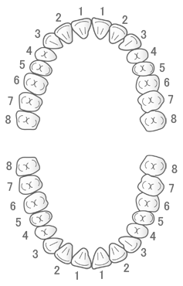

治療結果 |  |  |  | （ |  | ） | さし歯
 |  |  |  | （ |  | ） | ブリッジ
（○印で選択） |  |  |  | （ |  | ） | インプラント
 |  |  |  | （ |  | ） | その他 | （ |  |  |  |  |  |  |  | ）
（注） |  | ① | 災害発生の状況は、発生場所、時間、行事、監督者、状況等詳しく記載してください。
 |  | ② | この災害報告書には、歯牙の欠損又は破折の状況を図などで示してください。
※ |  | 個人情報の取扱については、当法人の「個人情報保護基本方針」及び「個人情報管理規程」に従うものとします。
※ |  | ご記入いただいた個人情報につきましては、共済契約の管理及び審査、共済金の支払及び当法人の事業のため使用され、それ以外に使用いたしません。

